Solicitud gráfica
 | Área: | Matemáticas |  |  | Fecha:
 | Grado: | 6
 | Título del tema: | Poligonos y circunferencia |  |  | ¿Cuaderno de estudio o recurso? | Cuaderno de Estudio
 | Editor: | Diana Margarita Gonzalez Martinez

 | Código guión o recurso: | MA_06_11_CO | ← Para determinar este código, visite la hoja de Ayuda
 |  |  |  |  | ESPECIFICACIÓN DE ARCHIVOS A ENTREGAR
Núm. | Archivo Shutterstock o ruta en web | Imagen para: | Tipo | Formato | Nombre imagen SMALL | Tamaño imagen SMALL | Nombre imagen ZOOM | Tamaño imagen ZOOM | Descripción | Observaciones
IMG01 | Ver observaciones | Cuaderno de estudio | Fotografía | Vertical | MA_06_11_CO_IMG01_small | 526 x 370 px | MA_06_11_CO_IMG01_zoom | 800 x 600 px | La naturaleza y los polígonos
IMG02 | Ver observaciones | Cuaderno de Estudio | Ilustración | Horizontal | MA_06_11_CO_IMG02_small | 526 x 370 px | MA_06_11_CO_IMG02_zoom | 800 x 600 px | Definición de un Polígono
IMG03 | Ver observaciones | Cuaderno de Estudio | Ilustración | Horizontal | MA_06_11_CO_IMG03_small | 526 x 370 px | MA_06_11_CO_IMG03_zoom | 800 x 600 px | Elementos de los polígonos
IMG04 | Ver observaciones | Cuaderno de Estudio | Ilustración | Horizontal | MA_06_11_CO_IMG04_small | 526 x 370 px | MA_06_11_CO_IMG04_zoom | 800 x 600 px | Ángulos exteriores de un polígono
IMG05 | Ver observaciones | Cuaderno de Estudio | Ilustración | Horizontal | MA_06_11_CO_IMG05_small | 526 x 370 px | MA_06_11_CO_IMG05_zoom | 800 x 600 px | Apotema de un polígono
IMG06 | Ver observaciones | Cuaderno de Estudio |  | Vertical | MA_06_11_CO_IMG06_small | 526 x 370 px | MA_06_11_CO_IMG06_zoom | 800 x 600 px | Polígonos según el número de lados | 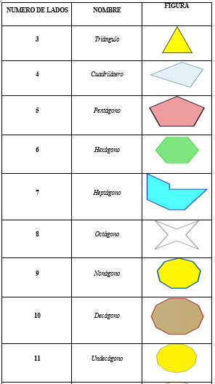 | 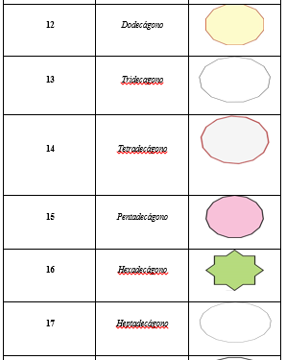 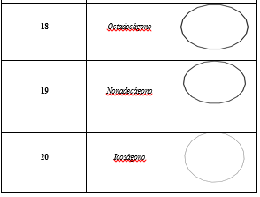
IMG07 | Ver observaciones | Cuaderno de Estudio | Ilustración | Horizontal | MA_06_11_CO_IMG07_small | 526 x 370 px | MA_06_11_CO_IMG07_zoom | 800 x 600 px | Polígono Convexo
IMG08 | Ver observaciones | Cuaderno de Estudio | Ilustración | Horizontal | MA_06_11_CO_IMG08_small | 526 x 370 px | MA_06_11_CO_IMG08_zoom | 800 x 600 px | Polígono Cóncavo
IMG09 | Ver observaciones | Cuaderno de Estudio | Ilustración | Horizontal | MA_06_11_CO_IMG09_small | 526 x 370 px | MA_06_11_CO_IMG09_zoom | 800 x 600 px | Polígono Equilátero | Rombo
IMG10 | Ver observaciones | Cuaderno de Estudio | Ilustración | Horizontal | MA_06_11_CO_IMG10_small | 526 x 370 px | MA_06_11_CO_IMG10_zoom | 800 x 600 px | Polígono Equiángulo | Rectangulo
IMG11 | Ver observaciones | Cuaderno de Estudio | Ilustración | Horizontal | MA_06_11_CO_IMG11_small | 526 x 370 px | MA_06_11_CO_IMG11_zoom | 800 x 600 px | Polígono regular | 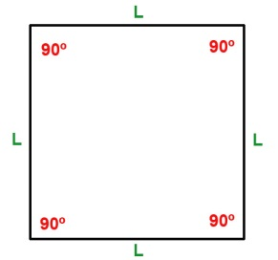 Cuadrado
IMG12 | Ver observaciones | Cuaderno de Estudio | Ilustración | Horizontal | MA_06_11_CO_IMG12_small | 526 x 370 px | MA_06_11_CO_IMG12_zoom | 800 x 600 px | Polígono Irregular
IMG13 | 210836200 , 135882398, 35136910 | Cuaderno de Estudio | Fotografía | Horizontal | MA_06_11_CO_IMG13_small | 526 x 370 px | MA_06_11_CO_IMG13_zoom | 800 x 600 px | Triángulos en nuestro medio
IMG14 | Ver observaciones | Cuaderno de Estudio | Ilustración | Horizontal | MA_06_11_CO_IMG14_small | 526 x 370 px | MA_06_11_CO_IMG14_zoom | 800 x 600 px | Nombrar los triángulos
IMG15 | Ver observaciones | Cuaderno de Estudio | Ilustración | Vertical | MA_06_11_CO_IMG15_small | 526 x 370 px | MA_06_11_CO_IMG15_zoom | 800 x 600 px | Clasificación de los triángulos | 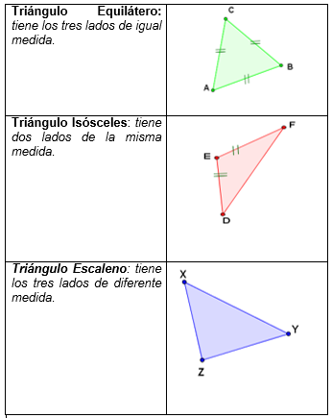
IMG16 | Ver observaciones | Cuaderno de Estudio |  | Vertical | MA_06_11_CO_IMG16_small | 526 x 370 px | MA_06_11_CO_IMG16_zoom | 800 x 600 px | Clasificación de los triángulos | 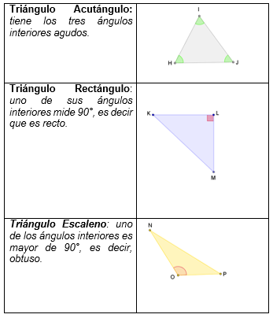
IMG17 | Ver observaciones | Cuaderno de Estudio |  | Vertical | MA_06_11_CO_IMG17_small | 526 x 370 px | MA_06_11_CO_IMG17_zoom | 800 x 600 px | Construcción de triángulos equiláteros | 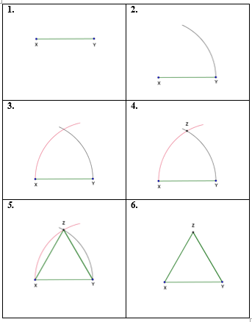
IMG18 | Ver observaciones | Cuaderno de Estudio | Ilustración | Horizontal | MA_06_11_CO_IMG18_small | 526 x 370 px | MA_06_11_CO_IMG18_zoom | 800 x 600 px | Construcción de triángulos | 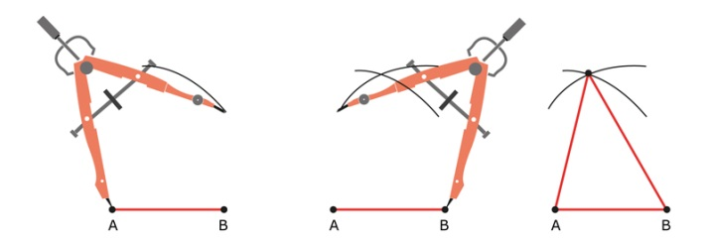
IMG19 | Ver observaciones | Cuaderno de Estudio | Ilustración | Horizontal | MA_06_11_CO_IMG19_small | 526 x 370 px | MA_06_11_CO_IMG19_zoom | 800 x 600 px | Construcción de triángulos | 
IMG20 | Ver observaciones | Cuaderno de Estudio | Ilustración | Horizontal | MA_06_11_CO_IMG20_small | 526 x 370 px | MA_06_11_CO_IMG20_zoom | 800 x 600 px | Construcción de triángulos | 
IMG21 | 229276498 138284609 154257524 205673824 | Cuaderno de Estudio | Fotografía | Horizontal | MA_06_11_CO_IMG21_small | 526 x 370 px | MA_06_11_CO_IMG21_zoom | 800 x 600 px | Cuadriláteros en nuestro medio
IMG22 | Ver observaciones | Cuaderno de Estudio | Ilustración | Horizontal | MA_06_11_CO_IMG22_small | 526 x 370 px | MA_06_11_CO_IMG22_zoom | 800 x 600 px | Cuadriláteros | 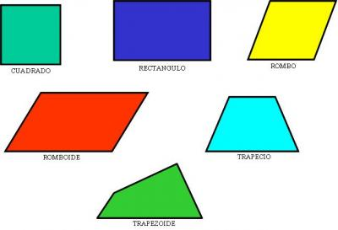
IMG23 | Ver observaciones | Cuaderno de Estudio | Ilustración | Horizontal | MA_06_11_CO_IMG23_small | 526 x 370 px | MA_06_11_CO_IMG23_zoom | 800 x 600 px | Paralelogramos | 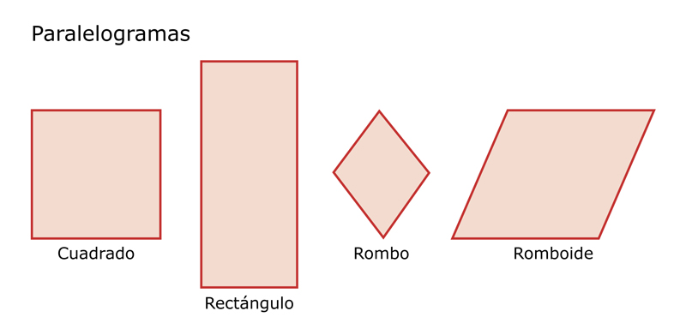
IMG24 | Ver observaciones | Cuaderno de Estudio | Ilustración | Horizontal | MA_06_11_CO_IMG24_small | 526 x 370 px | MA_06_11_CO_IMG24_zoom | 800 x 600 px | Trapecios | 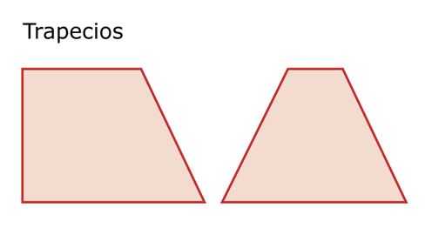
IMG25 | Ver observaciones | Cuaderno de Estudio | Ilustración | Horizontal | MA_06_11_CO_IMG25_small | 526 x 370 px | MA_06_11_CO_IMG25_zoom | 800 x 600 px | Trapezoides | 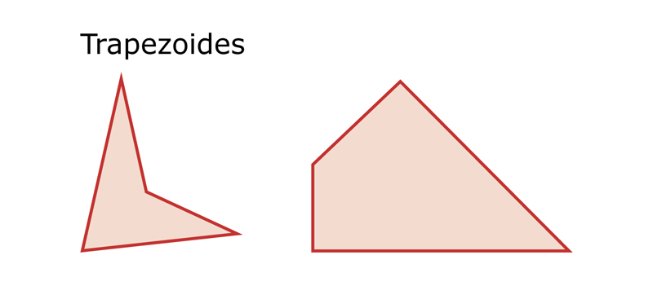
IMG26 | Ver observaciones | Cuaderno de Estudio | Ilustración | Horizontal | MA_06_11_CO_IMG26_small | 526 x 370 px | MA_06_11_CO_IMG26_zoom | 800 x 600 px | Construcción de los paralelogramos
IMG27 | Ver observaciones | Cuaderno de Estudio | Fotografía | Horizontal | MA_06_11_CO_IMG27_small | 526 x 370 px | MA_06_11_CO_IMG27_zoom | 800 x 600 px | La circunferencia | 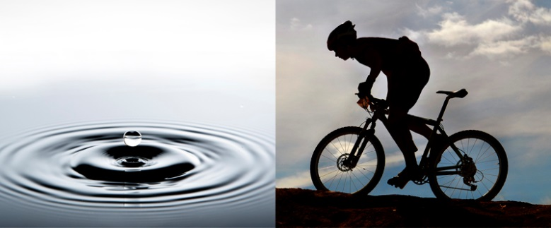
IMG28 | Ver observaciones | Cuaderno de Estudio | Ilustración | Horizontal | MA_06_11_CO_IMG28_small | 526 x 370 px | MA_06_11_CO_IMG28_zoom | 800 x 600 px | La circunferencia
IMG29 | Ver observaciones | Cuaderno de Estudio | Ilustración | Horizontal | MA_06_11_CO_IMG29_small | 526 x 370 px | MA_06_11_CO_IMG29_zoom | 800 x 600 px | La circunferencia
IMG30 | Ver observaciones | Cuaderno de Estudio |  | Horizontal | MA_06_11_CO_IMG30_small | 526 x 370 px | MA_06_11_CO_IMG30_zoom | 800 x 600 px | La circunferencia
IMG31 | Ver observaciones | Cuaderno de Estudio | Ilustración | Horizontal | MA_06_11_CO_IMG31_small | 526 x 370 px | MA_06_11_CO_IMG31_zoom | 800 x 600 px | Posiciones relativas de una recta y una circunferencia | 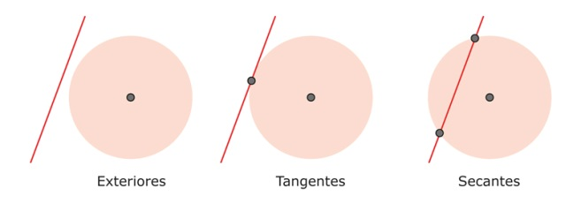
IMG32 | Ver observaciones | Cuaderno de Estudio | Ilustración | Horizontal | MA_06_11_CO_IMG32_small | 526 x 370 px | MA_06_11_CO_IMG32_zoom | 800 x 600 px | Circunferencias | 